SA
 |  | SIALIC ASİD (SA)
Gülşah Korkmaz K.P - T.S | 0.582 | 190.85378721
Musa Akbaş T.S - K.P | 0.619 | 143.16261679
İlhan Efil K.P - T.S | 0.699 | 81.204571842
H. Anıl Akgün K.P - T.S | 0.828 | 36.851484264 | 0.582 | 0.619 | 0.699 | 0.828 | 1.312 | 1.756
Tuğba Arnak K.P- T.S | 1.312 | 4.3043260876 | 240 | 120 | 60 | 30 | 15 | 0.5
Mehmet Sarıboğa- sağlıklı | 1.756 | 1.1049933368
Ali Kuru T.S | 0.595 | 172.16499749
Adem Günaydın- sağlıklı | 0.557 | 234.23512471
Esra Çalışkan T.S - K.P | 0.385 | 1311.8742346
Elif Sadık( hoca) -sağlıklı | 0.516 | 334.62289145
Yılmaz Demirel K.P - T.S | 0.548 | 252.72907065
İrem Çakarel- sağlıklı | 0.320 | 3108.4354759
Sena Balkız- sağlıklı | 0.940 | 20.390368224
Leyla Koç- sağlıklı | 0.464 | 549.2374301
Mustafa Ay- sağlıklı | 0.569 | 212.06440726
Büşra ( pedo)- sağlıklı | 0.422 | 855.03505799
Meral Çiçek K.P - T.S | 0.657 | 108.42365832
Meliha Kısbet T.S | 0.371 | 1559.3270664
Seyhan Durgun K.P -T.S | 0.649 | 114.80082131
Gülizar Günay S.S | 0.452 | 620.64849598
Nuran Öztürk K.P - T.S | 0.327 | 2809.9671288
Bekir Duman T.S | 0.356 | 1890.3937168
Ayşe Yüksel ER T.S | 0.521 | 319.90315738
Tuğba Mert T.S- K.P | 0.508 | 359.92522755
Gülizar Aksu-sağlıklı | 0.651 | 113.16475669
Nuray Saldıran K.P - T.S | 0.418 | 893.87985775
Fatih Öztürk T.S | 0.391 | 1220.5678671
Şenay Kılıç K.P - T.S | 0.437 | 726.47488056
İrfan Arslan T.S - K.P | 0.444 | 674.56678027
Hülya Yurt T.S - K.P | 0.466 | 538.32705177
Hasan( Cerrahi)-sağlıklı | 0.336 | 2475.67583
Evren Sarıyılmaz-sağlıklı | 0.540 | 270.6759166
Serkan Demirkıran-sağlıklı | 0.387 | 1280.5450269
Salih Güvenç K.P - T.S | 0.467 | 532.97060606
Tolunay Avcı-sağlıklı | 0.501 | 383.99318307
Ayşe Karşıt K.P- T.S | 0.642 | 120.75791329
Yunus Emre Çalık-sağlıklı | 0.604 | 160.52001329
Ayhan Efil K.P- T.Ö | 0.420 | 874.19549878
Meral Çelik K.P- T.Ö | 0.556 | 236.20691252
Semi Çalış-sağlıklı | 0.477 | 482.81223544
Nuray Saldıran K.P- T.Ö | 0.278 | 5992.3549826
İrfan Arslan K.P- T.Ö | 0.440 | 703.65498684
Şenay Kılıç T.Ö- K.P | 0.414 | 934.88870833
Ayşe Karşıt T.Ö | 0.428 | 800.53684125
Gülşen Korkmaz T.Ö - K.P | 0.672 | 97.58629886
Latife Kart-sağlıklı | 0.512 | 346.99413777
Hülya Yurt K.P - T.Ö | 0.684 | 89.852422625
Tuğba Arnak K.P - T.Ö | 0.600 | 165.5735356
Emre Durmuş-sağlıklı | 0.502 | 380.43780319
Birkan(cerrahi)-sağlıklı | 0.389 | 1250.1197474
Seyhan Durgun K.P- T.Ö | 0.418 | 893.87985775
Hatice Partal K.P - T.Ö | 0.673 | 96.911704277
Halil Anıl Akgül T.Ö - K.P | 0.282 | 5606.0170642
Salih Güvenç T.Ö - K.P | 0.384 | 1327.8876874
Habibe Erdoğdu K.P - T.Ö | 0.503 | 376.92231984
Muharrem Balcıoğlu K.P - T.Ö | 0.360 | 1794.3837996
Meliha Kısbet T.Ö - K.P | 0.406 | 1023.9825578
Egemen Tayan-sağlıklı | 0.510 | 353.38786665
Fatma Baş K.P- T.Ö | 0.521 | 319.90315738
Bekir Duman K.P - T.Ö | 0.549 | 250.58872061
Ali Kuru K.P- T.Ö | 0.315 | 3345.3978408
Nuran Öztürk K.P - T.Ö | 0.513 | 343.84997527
Musa Akbaş K.P - T.Ö | 0.539 | 273.02657186
Esra Çalışkan K.P - T.Ö | 0.291 | 4841.7873572
Fatih Öztürk K.P - T.Ö | 0.583 | 189.33142244
Sinan(protez)-sağlıklı | 0.611 | 152.11927956
Emre Taha-sağlıklı | 0.535 | 282.68067037
Emrah Türkmen-sağlıklı | 0.274 | 6411.5071384
Ayşe Yüksel ER K.P - T.Ö | 0.565 | 219.15959874
Yılmaz Demirel K.T - 1.seons | 0.664 | 103.19351731
Habibe Erdoğdu T.S - K.P | 0.675 | 95.579423224
Fatma Baş T.S | 0.808 | 41.304037628
Tuğba MERT T.Ö - K.P | 0.350 | 2046.3931754
İpek Pe. Turan-sağlıklı | 0.444 | 674.56678027
Burak Cezayirli-sağlıklı | 0.567 | 215.57655923
isimsiz numune | 0.639 | 123.42553045
isimsiz numune | 0.428 | 800.53684125

TAS+PON-1
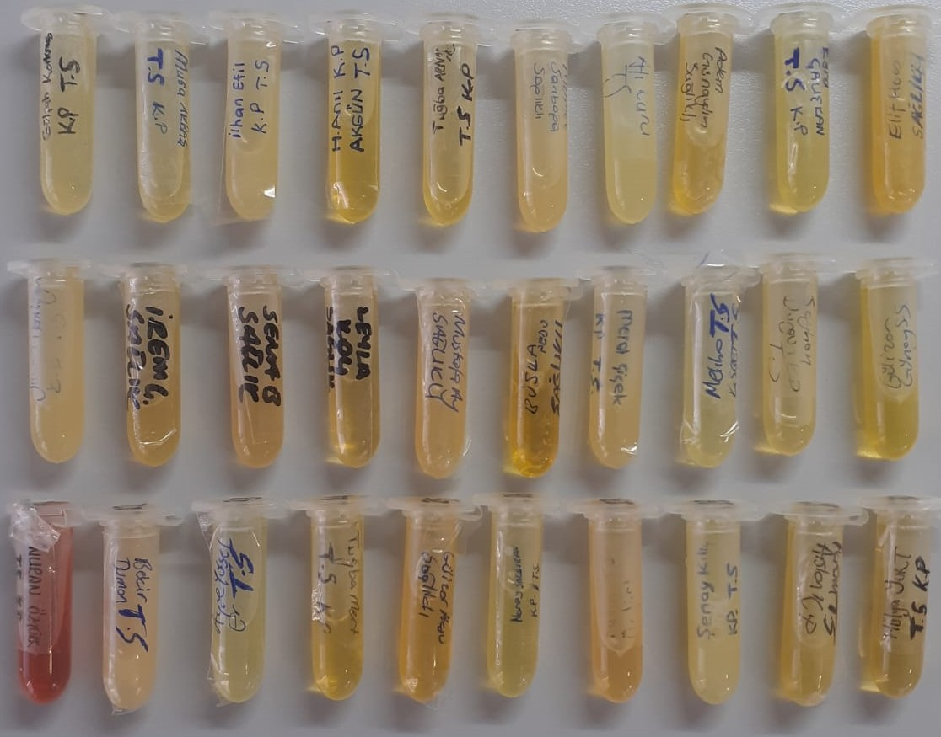
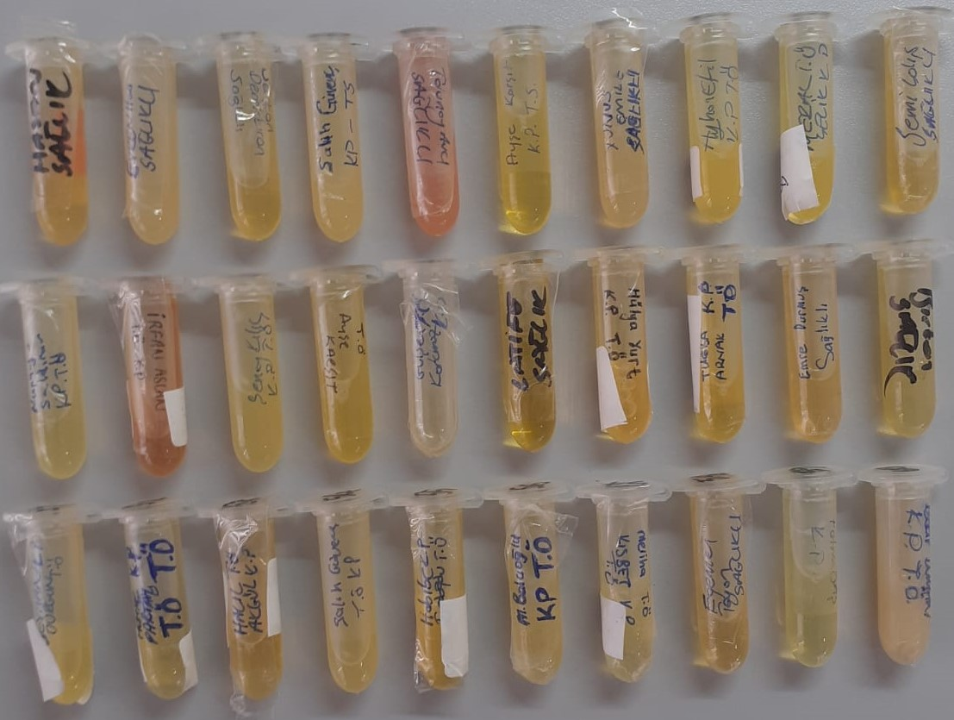
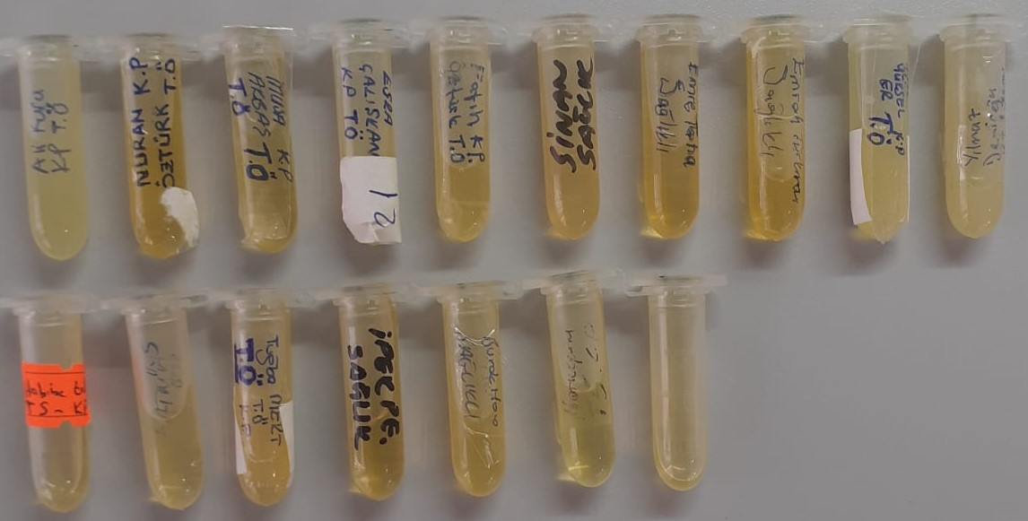
Numune Adı | TAS(mmol/L) | PON-1(U/L)
Gülşah Korkmaz K.P - T.S | 1.61 | 58
Musa Akbaş T.S - K.P | 1.38 | 91
İlhan Efil K.P - T.S | 1.62 | 75 | lipemi | Bu çalışmada "Relassay" marka kitler kullanılmıştır.
H. Anıl Akgün K.P - T.S | 1.77 | 42 |  | TAS Kat.No: RL0017
Tuğba Arnak K.P- T.S | 1.33 | 91 |  | PON-1: RL0031
Mehmet Sarıboğa- sağlıklı | 1.79 | 66 | lipemi | Kullanılan cihaz: Mindray marka BS300 model tam otomatik biyokimya cihazı
Ali Kuru T.S | 1.81 | 83 | lipemi
Adem Günaydın- sağlıklı | 1.71 | 486
Esra Çalışkan T.S - K.P | 1.81 | 11
Elif Sadık( hoca) -sağlıklı | 1.73 | 80
Yılmaz Demirel K.P - T.S | 1.63 | 25 | lipemi
İrem Çakarel- sağlıklı | 1.42 | 30
Sena Balkız- sağlıklı | 1.45 | 197
Leyla Koç- sağlıklı | 1.59 | 60
Mustafa Ay- sağlıklı | 2.06 | 63
Büşra ( pedo)- sağlıklı | 1.53 | 114
Meral Çiçek K.P - T.S | 1.56 | 40 | lipemi
Meliha Kısbet T.S | 1.29 | 29
Seyhan Durgun K.P -T.S | 1.59 | 45
Gülizar Günay S.S | 1.39 | 85
Nuran Öztürk K.P - T.S | 1.73 | 109 | Hemolizli
Bekir Duman T.S | 1.82 | 115 | lipemi
Ayşe Yüksel ER T.S | 1.61 | 182
Tuğba Mert T.S- K.P | 1.63 | 248
Gülizar Aksu-sağlıklı | 1.63 | 175
Nuray Saldıran K.P - T.S | 1.41 | 206 | lipemi
Fatih Öztürk T.S | 1.85 | 101
Şenay Kılıç K.P - T.S | 1.8 | 180 | lipemi
İrfan Arslan T.S - K.P | 1.43 | 118
Hülya Yurt T.S - K.P | 1.48 | 68
Hasan( Cerrahi)-sağlıklı | 2 | 52
Evren Sarıyılmaz-sağlıklı | 1.67 | 67 | lipemi
Serkan Demirkıran-sağlıklı | 1.93 | 145
Salih Güvenç K.P - T.S | 1.56 | 118 | lipemi
Tolunay Avcı-sağlıklı | 1.72 | 54 | hemolizli
Ayşe Karşıt K.P- T.S | 1.17 | 312
Yunus Emre Çalık-sağlıklı | 2.11 | 52 | lipemi
Ayhan Efil K.P- T.Ö | 1.69 | 68 | lipemi
Meral Çelik K.P- T.Ö | 1.32 | 10
Semi Çalış-sağlıklı | 1.96 | 305
Nuray Saldıran K.P- T.Ö | 1.54 | 75 | lipemi
İrfan Arslan K.P- T.Ö | 1.19 | 110 | hemolizli
Şenay Kılıç T.Ö- K.P | 1.69 | 193 | Llipemi
Ayşe Karşıt T.Ö | 1.62 | 184
Gülşen Korkmaz T.Ö - K.P | 1.93 | 22
Latife Kart-sağlıklı | 1.63 | 62
Hülya Yurt K.P - T.Ö | 1.37 | 46
Tuğba Arnak K.P - T.Ö | 1.11 | 153
Emre Durmuş-sağlıklı | 1.86 | 142
Birkan(cerrahi)-sağlıklı | 1.83 | 144
Seyhan Durgun K.P- T.Ö | 1.31 | 33 | lipemi
Hatice Partal K.P - T.Ö | 1.04 | 86
Halil Anıl Akgül T.Ö - K.P | 1.31 | 19
Salih Güvenç T.Ö - K.P | 1.32 | 58
Habibe Erdoğdu K.P - T.Ö | 1.69 | 63
Muharrem Balcıoğlu K.P - T.Ö | 2.07 | 49 | lipemi
Meliha Kısbet T.Ö - K.P | 1.26 | 33
Egemen Tayan-sağlıklı | 1.71 | 219
Fatma Baş K.P- T.Ö | 1.57 | 175
Bekir Duman K.P - T.Ö | 1.86 | 72 | lipemi
Ali Kuru K.P- T.Ö | 1.69 | 54 | lipemi
Nuran Öztürk K.P - T.Ö | 1.18 | 162
Musa Akbaş K.P - T.Ö | 1.61 | 85
Esra Çalışkan K.P - T.Ö | 1.59 | 0
Fatih Öztürk K.P - T.Ö | 1.81 | 45
Sinan(protez)-sağlıklı | 2.01 | 268
Emre Taha-sağlıklı | 1.54 | 46
Emrah Türkmen-sağlıklı | 1.88 | 207
Ayşe Yüksel ER K.P - T.Ö | 2.57 | 149 | lipemi
Yılmaz Demirel K.T - 1.seons | 2.45 | 17 | lipemi
Habibe Erdoğdu T.S - K.P | 2.22 | 50
Fatma Baş T.S | 1.87 | 142
Tuğba MERT T.Ö - K.P | 2.19 | 163 | lipemi
İpek Pe. Turan-sağlıklı | 2.01 | 36
Burak Cezayirli-sağlıklı | 2.46 | 180
isimsiz numune | 1.83 | 144
isimsiz numune | 2.58 | 60

